关系图
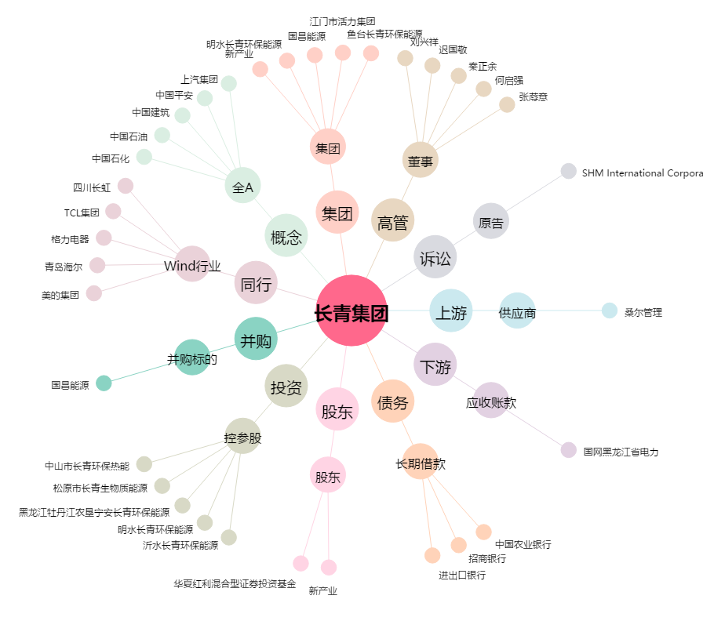
长青集团[002616.SZ] - 关系概览图

